Лист1
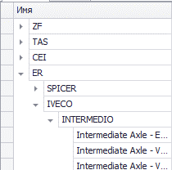
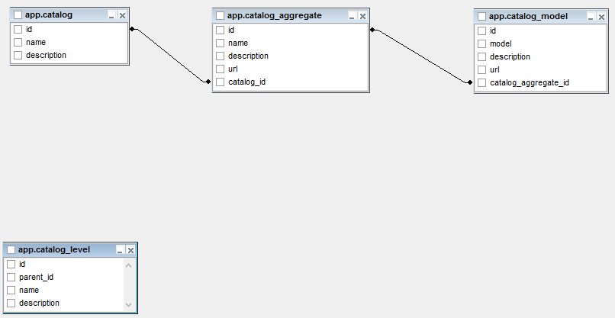
 |  | Catalog |  |  | Aggregate |  |  | Model
 |  | id | name |  | id | name | catalog_id | id | name | aggregate_id
 |  | 1 | VOLVO |  | 1 | КПП | 1 | 1 | A365 | 1
 |  | 2 | ER |  | 2 | Двигатель | 2 | 2 | M4566 | 2
 |  |  |  |  | 3 | КПП | 2 | 3 | FG4511 | 2
 |  |  |  |  |  |  |  | 4 | T45459 | 3

 |  | catalog_level
 |  | id | parent_id | name
 |  | ~~~~~~~~~~~~~~~~~
 |  | 366 | null | VOLVO
 |  | 367 | null | ER
 |  | 368 | 366 | КПП
 |  | 369 | 367 | Двигатель
 |  | 370 | 367 | КПП
 |  | 371 | 368 | A365
 |  | 372 | 369 | M4566
 |  | 373 | 369 | FG4511
 |  | 374 | 370 | T45459

1) Перенести из трех таблиц (catalog, aggregate, model) данные в таблицу catalog_level с сохранением иерархии
 | перенос осуществить в SQL или в приложении на C#
2) Отобразить в WinForm дерево с иерархией из таблицы catalog_level

